Acceuil



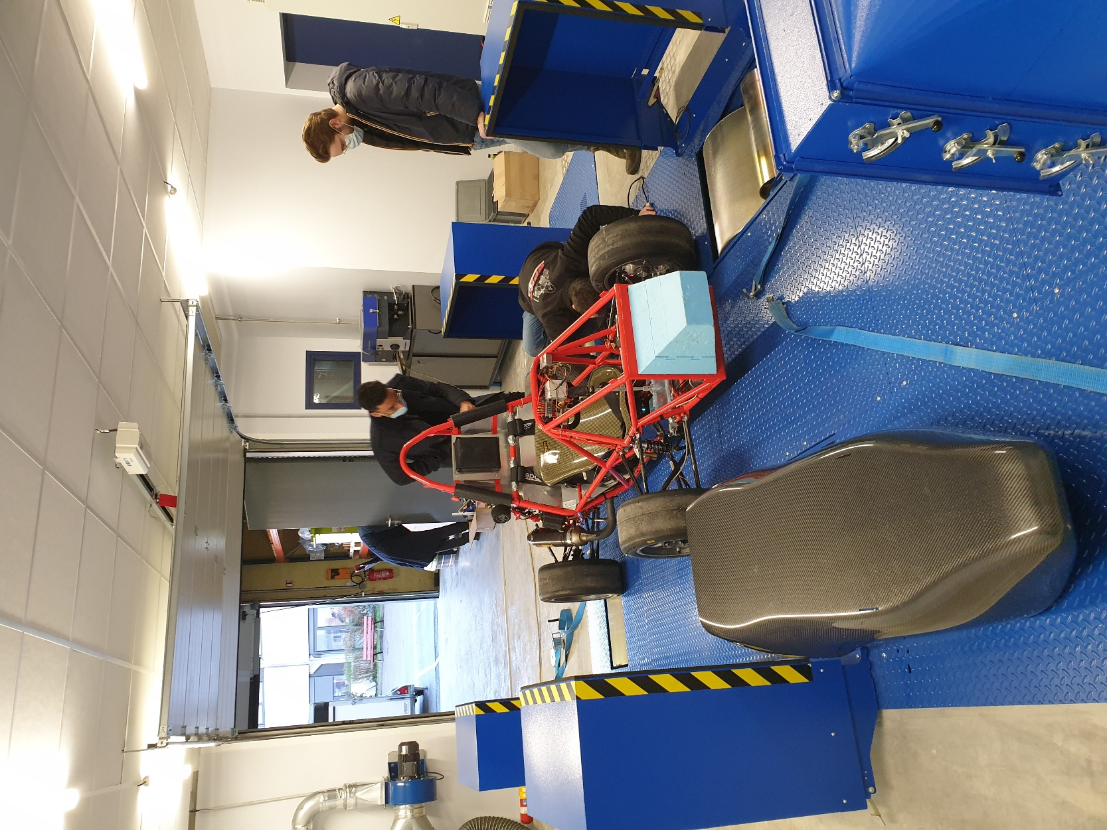

Session d'essai | SE-20-001 | Rédigé par | Stéphane Karrasch
Date | 2021-01-29 | Personnes présentes | Mathieu Jacquet | EPSA
Véhicule | Invictus |  | Thibaud Lassus | EPSA
 |  |  | Aimery Saulière | EPSA
 |  |  | Axel Volta | EPSA
 |  |  | Léon Margraff | EPSA
 |  |  | Joanny Plassard | LPO Aragon

